Лист1
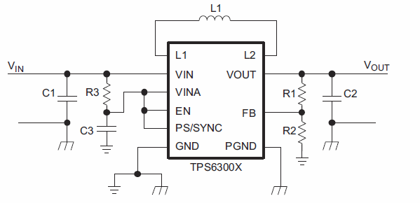

Vref | 0.50

VoutMIN | 2.50 | Vmarg | 3.00
VoutMAX | 5.50 | Vnom | 2.50

R2 (ohms) | 47,000

 |  | K | 1.10

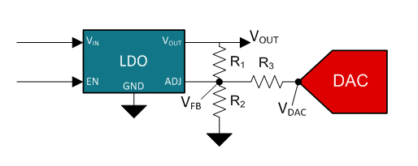
 |  | R1 (ohms) | 427,273
VdacMAX | 3.30 | R3 (ohms) | 470,000

